상품제안서
리큐엠 맥세이프 카드지갑 코너홀 비건레더 | 상품코드: S39323

 |  |  |  |  |  |  | 02-713-8555 | www.synergygift.co.kr
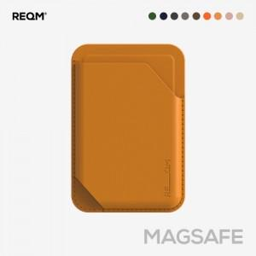 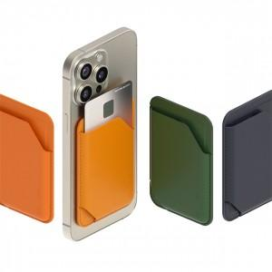

【상세/제작정보】 | <p><span style="font-size: 14pt;">전 색상 모두 화이트 1도 인쇄만 가능합니다.</span></p><p><span style="font-size: 14pt;">예외 : 핑크, 베이지 색상만 풀컬러 인쇄 가능</span></p><p>&nbsp;</p>

【인쇄/포장옵션】 | UV1도 / 포장지포장

【공급단가】 | 수량 | 50~ | 100~ | 500~ | 1,000~ | 3,000~
*VAT별도 | 단가 | 9,100원 | 8,480원 | 7,830원 | 7,410원 | 7,280원

【상품 URL】 | https://www.synergygift.co.kr:443/src/goods_detail.php?gdno=39323

